フレコンバック発注書 一般
 |  |  | フレコンバック発注書 |  |  |  |  |  |  |  |  |  | 一般用

太枠内をご記入いただき、ホームページのご注文フォームまたは、FAXにてご注文ください
 |  |  |  |  |  |  | ご発注日 |  |  | 令和 |  | 年 |  | 月 |  | 日

 |  |  |  |  |  |  | 発注会社名
静岡県産業廃棄物処理協同組合

TEL ： 054-267-2755 FAX ： 054-208-2552 |  |  |  |  |  |  | 電話番号

 |  |  |  |  |  |  | FAX番号

品 名 |  |  |  |  |  | 規 格 |  |  |  |  | 単価(税込） |  |  | 数量（枚）
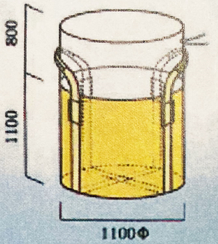 |  |  |  | フレコンバック YKS-401B |  | 1100Φ × 1100H 1t用/ベルト底クロス |  |  |  |  | 726

 |  |  |  |  |  |  |  |  |  |  |  |  |  |  |  |  | 0
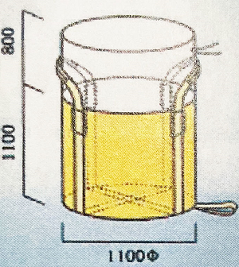 |  |  |  | フレコンバック YKS-831 |  | 1100Φ × 1100H 1t用/反転ベルト付き |  |  |  |  | 737

 |  |  |  |  |  |  |  |  |  |  |  |  |  |  |  |  | 0 | 0
 | ＊送料無料 ＊最低出荷単位が50枚となります。50枚以下についてはご相談ください。 ＊その他の形状もございますのでお気軽にお問い合わせください。 ＊お支払いは、現金前振り込みでお願いいたします。

 | 納期：お振込確認後2～3日程度。 在庫切れの場合はその限りではございませんのでご了承ください。

送付先

御社名 |  |  |  |  |  |  |  | ご希望納期

住所 |  | 〒

 |  |  |  |  |  |  |  | 納期回答

TEL

備考

 | フレコンバック YKS-401B |  |  |  | 合計 |  |  |  | 0 |  |  |  |  |  | 円

 | フレコンバック YKS-831 |  |  |  | 合計 |  |  |  | 0 |  |  |  |  |  | 円

ご注文合計金額 |  |  |  |  |  |  |  |  | 0 |  |  |  |  |  | 円

